Tabel 3a
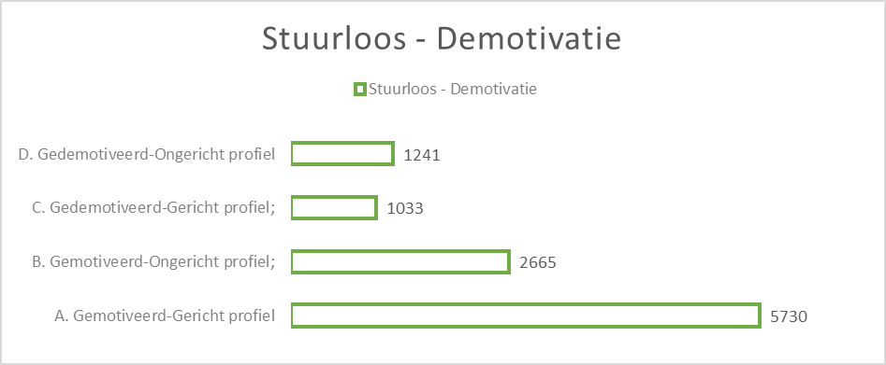
Behaalde feedbackcategorieën per testonderdeel

Instaptoets Nederlands (A= hoogste kwartiel; D= laagste kwartiel):

Voor cohorte 2019-2020:
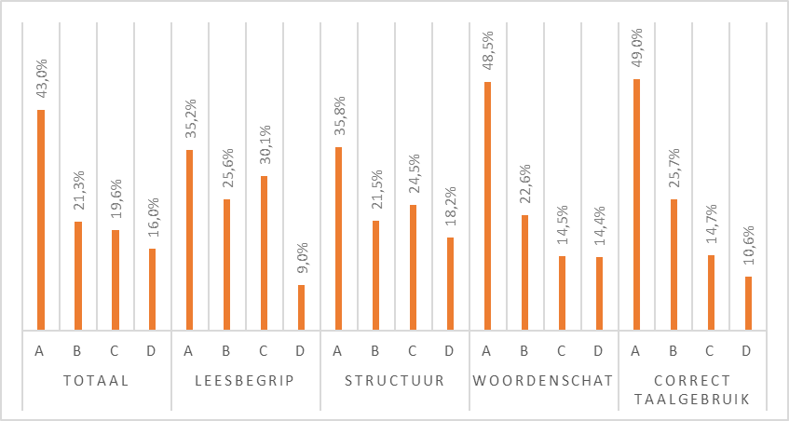

Voor cohorte 2018-2019:
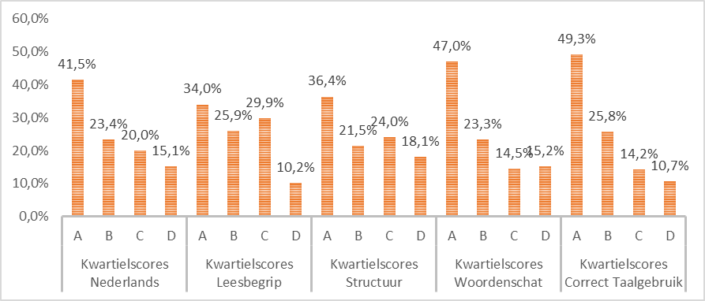

Voor cohorte 2017-2018:

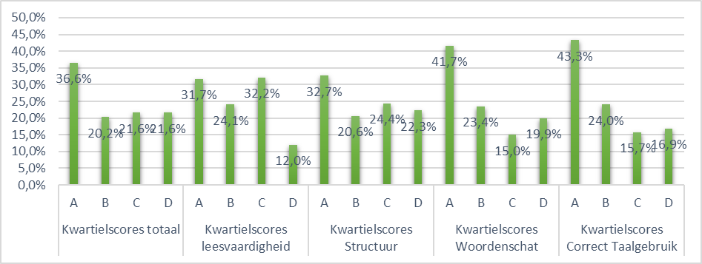

Voor cohorte 2016-2017:

Instaptoetsen Frans (A0= laagste ERK-niveau; B2= hoogste)

Voor cohorte 2019-2020:
Luistervaardigheid | Leesvaardigheid

Voor cohorte 2018-2019:

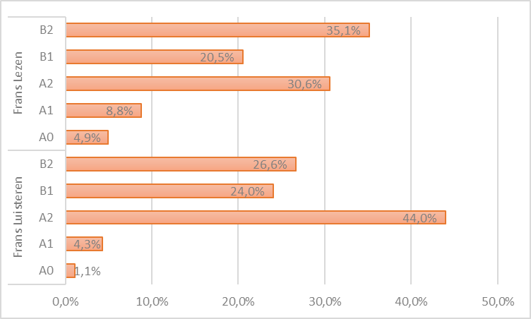

Voor cohorte 2017-2018:
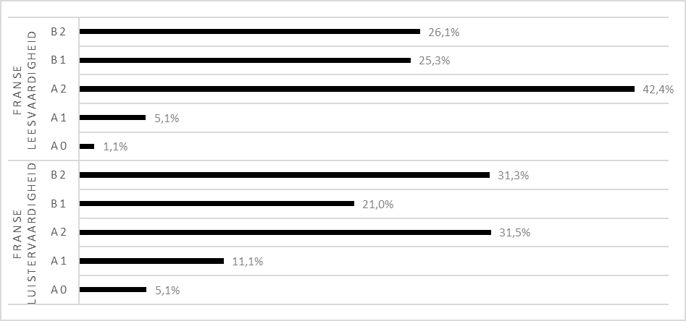

Voor cohorte 2016-2017:

Instaptoets Wiskunde (A= hoogste kwartiel; D= laagste kwartiel):

Voor cohorte 2019-2020:
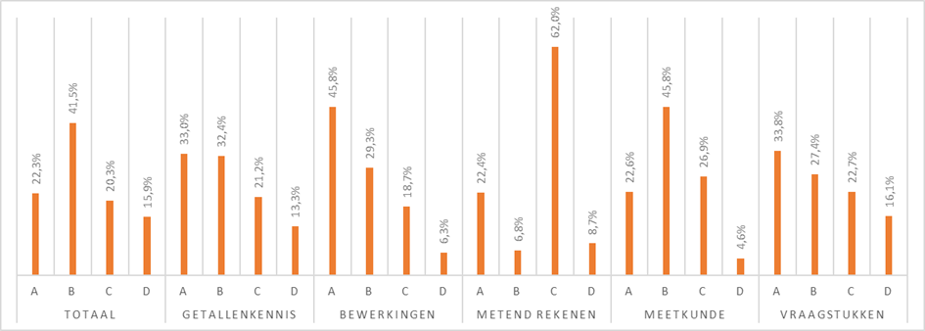

Voor cohorte 2018-2019:

Voor cohorte 2017-2018:

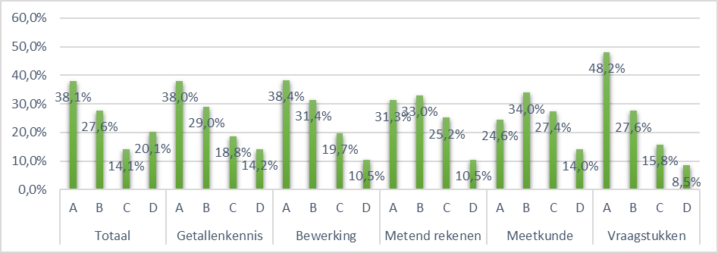

Voor cohorte 2016-2017:

Feedbackrapportage Leerstrategieën en motivatiekenmerken

Profiel stuurloos-zelfeffectiviteit (enkel voor cohorte 19-20)
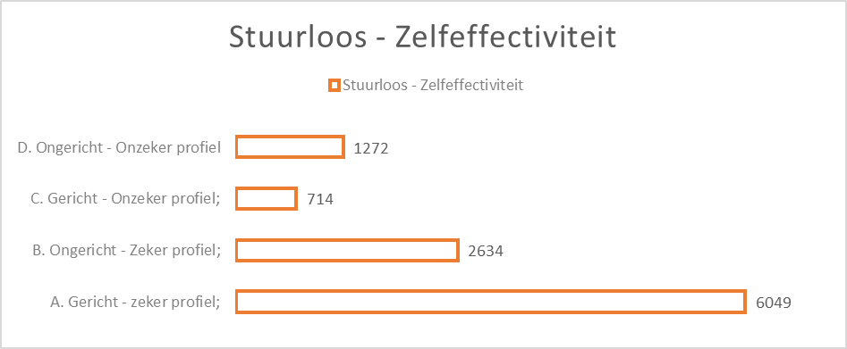

Profielen stuurloos - demotivatie (enkel voor cohorte 19-20)

